手順
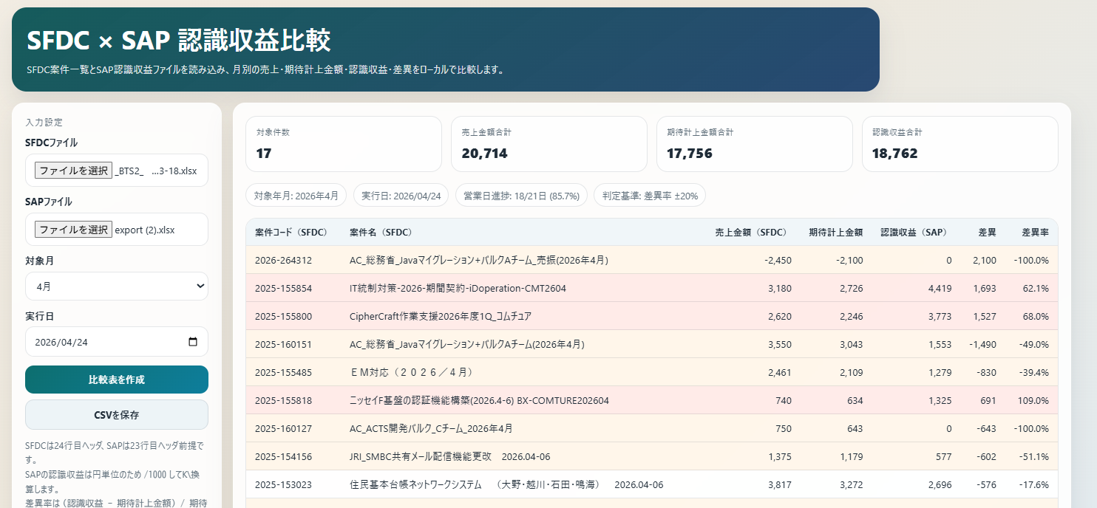
目的
 | SFDCの売上見込みとSAPの認識収益を比較することで予定通りの売り上げが立つかどうかの確認を行うためのツールとなります。
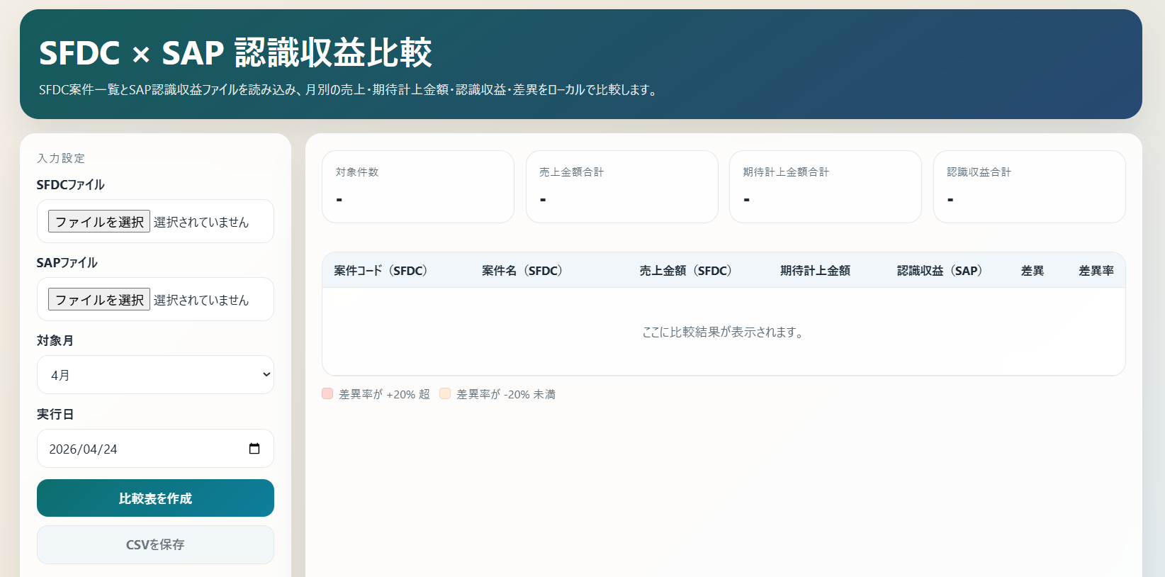

①

②

③

手順
 | ①SFDCの売上見込みファイルをダウンロードします。
 |  | 詳細はこちら
 |  | SFDC BTS1レポート
 |  | SFDC BTS2レポート
 |  | SFDC BTS3レポート

 | ②SAPの認識収益ファイルをダウンロードします。
 |  | 詳細はこちら

 | ③ツール実行
 |  | (1)①、②でダウンロードしたファイルを指定
 |  | (2)対象月はSFDCファイル内は複数月のデータが含まれているので対象月を選ぶ
 |  | (3)実行日（デフォルト起動した日）はその月の営業日から指定した日までの比率を求めて、SFDCの見込売上に掛けることで実行日までの想定売上額を想定
 |  |  | 例）4月は21日営業日で4/10なら8営業日、8/21=38.1%の想定売上となる。
 |  |  | SFDCのレポートを工夫して社員のみの売上のレポートにすれば月途中のリシテア入力がきちんとできているかの確認ができる。
 |  | (4)比較表を作成をクリックすると表を作成

SFDCファイルダウンロード
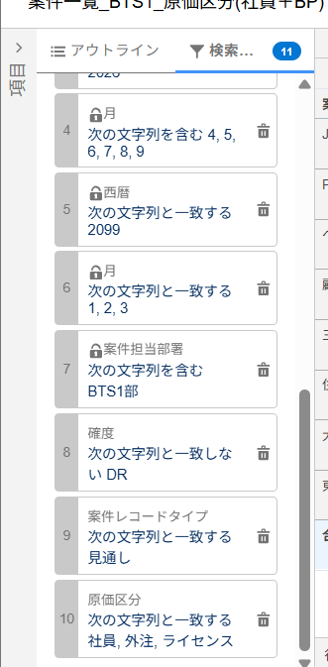
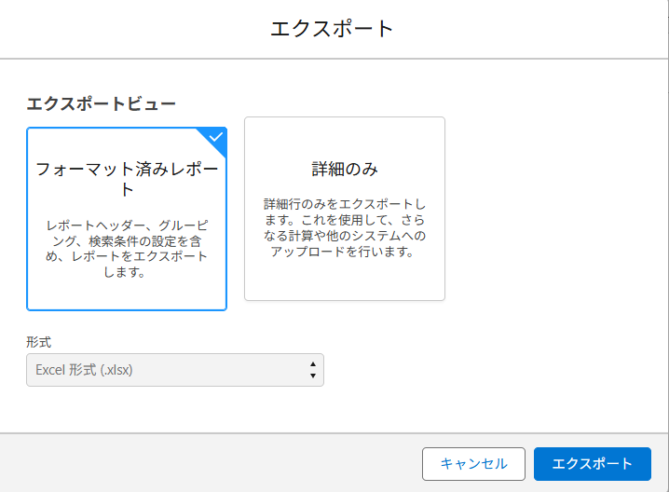
SFDCからレポートをダウンロードする
フォルダー：XX_BSリソース戦略
レポート名：案件一覧_BTSn_原価区分(社員+BP) | メモ
SFDC BTS1レポート |  | 他の部署で使いたい場合
SFDC BTS2レポート |  |  | レポートを編集モードにして、検索条件の「案件担当部署」を変更、別名で保存
SFDC BTS3レポート

①レポートを開き、エクスポートを押す
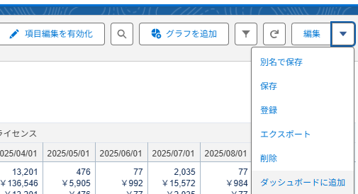

 |  | 社員だけの売り上げを見たい場合
②エクスポートビュー：フォーマット済みレポート形式：Excel形式(.xlsx)、エクスポートボタンを押す |  |  | レポートを編集モードにして、検索条件の「原価区分」を社員のみに変更、別名で保存

SAPファイルダウンロード
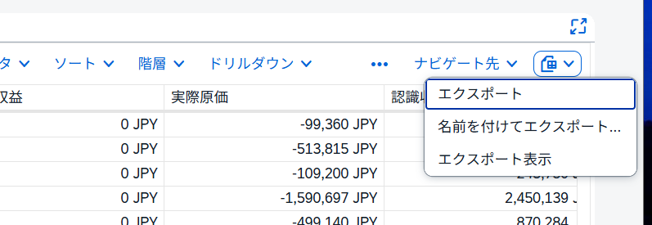
①プロジェクト収益性アプリを開く

②収益性アプリでフィルタ条件を設定して開始ボタンで実行

財務諸表バージョンはYPS2のままでよい
元帳は0Lのままでよい

会計年度は対象の年度。今年度は2026でOK
会計期間は確認したい月を指定
 | 4月 | 5月 | 6月 | 7月 | 8月 | 9月 | 10月 | 11月 | 12月 | 1月 | 2月 | 3月
 | 001 | 002 | 003 | 004 | 005 | 006 | 007 | 008 | 009 | 010 | 011 | 012

③実行するとデータが表示されるが、ナビゲーションパネルで行の項目を再設定する。（プロジェクト定義、販売製品を削除し、利益センタ、プロジェクトにする）

クリックすると非選択になる

 | 行の選択をプロジェクト定義、販売製品を削除し、利益センタ、プロジェクトにする
 |  | （利益センタ、プロジェクトは下の使用可能項目の中にある）

④エクスポート

売上がうまく合わないとき
考えられるケース①
 | タイムシートが正しく登録されていないとき
 |  | 社員：リシテアで使った指図が自動的にSAPに連携される or MicrosoftPowerPlatformタイムシートでリシテアの値を修正
 |  | BP：MicrosoftPowerPlatformサービス入力シートで稼働を登録

 |  | SAPアプリのプロジェクト管理のタイムレコーディングで計上されている稼働時間が確認できます。

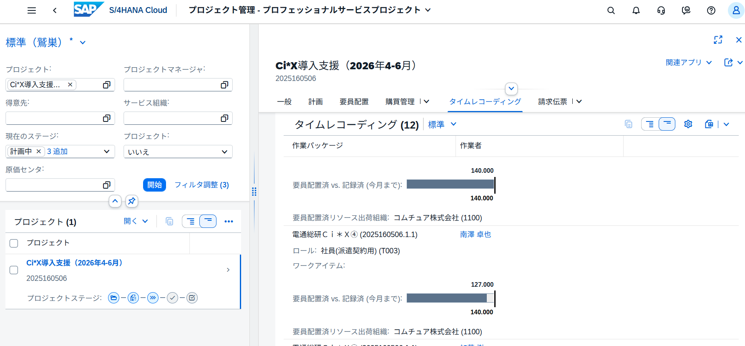

計画に対して稼働が少なくても、多くても金額が狂う可能性がある。
・時間幅の契約
・仕掛かり（複数月にまたがるとき）→進行基準の為
※固定で当月検収なら影響はないはず

考えられるケース②
 | 計画が案件明細（SFDC）と契概書の売上分布、工数分布が合っていないとき

 | 例
 |  |  |  | 4月 | 5月 | 6月
 | 案件明細(SFDCの売上見込) |  | 売上 | 3,000 | 2,000 | 2,000 | 7,000 | 月1000/人だが、最後にバッファ分が計上予定
 |  |  | 工数 | 3 | 2 | 1 | 6

 | 契概書（＝SAPの計画） |  | 工数 | 3 | 2 | 1 | 6
 |  |  | SAP認識売上 | 3,500 | 2,333 | 1,167 | 7,000

